指标
序号 | 日期 | 国内信贷
 | 指标名称 | 国内信贷
 | 指标ID | EMM00087089
 | 频率 | 月
 | 单位 | 亿元
 | 时间区间 | 1999-12~2025-01
 | 来源 | 中国人民银行
 | 国家 | 中国
 | 更新时间 | 2025-02-17
 | 表名 | 存款性公司概览(月)
1 | 1999-12 | 104,610.70
2 | 2000-01 | 104,680.40
3 | 2000-02 | 105,687.30
4 | 2000-03 | 106,846.55
5 | 2000-04 | 108,160.76
6 | 2000-05 | 109,303.07
7 | 2000-06 | 110,619.72
8 | 2000-07 | 111,742.51
9 | 2000-08 | 112,944.82
10 | 2000-09 | 115,483.75
11 | 2000-10 | 116,118.91
12 | 2000-11 | 117,664.52
13 | 2000-12 | 121,202.58
14 | 2001-01 | 114,120.12
15 | 2001-02 | 115,285.41
16 | 2001-03 | 115,993.56
17 | 2001-04 | 116,609.81
18 | 2001-05 | 122,078.84
19 | 2001-06 | 121,639.07
20 | 2001-07 | 124,587.24
21 | 2001-08 | 122,680.88
22 | 2001-09 | 124,006.06
23 | 2001-10 | 123,972.32
24 | 2001-11 | 125,892.89
25 | 2001-12 | 129,589.79
26 | 2002-01 | 147,228.88
27 | 2002-02 | 148,320.65
28 | 2002-03 | 151,401.96
29 | 2002-04 | 151,589.05
30 | 2002-05 | 152,363.48
31 | 2002-06 | 155,992.70
32 | 2002-07 | 156,749.93
33 | 2002-08 | 158,267.75
34 | 2002-09 | 161,256.24
35 | 2002-10 | 161,786.67
36 | 2002-11 | 163,889.99
37 | 2002-12 | 168,904.74
38 | 2003-01 | 172,042.54
39 | 2003-02 | 173,146.28
40 | 2003-03 | 176,577.01
41 | 2003-04 | 177,928.64
42 | 2003-05 | 180,582.24
43 | 2003-06 | 186,322.61
44 | 2003-07 | 187,529.90
45 | 2003-08 | 191,352.87
46 | 2003-09 | 193,805.35
47 | 2003-10 | 194,284.74
48 | 2003-11 | 195,248.09
49 | 2003-12 | 201,274.75
50 | 2004-01 | 202,800.38
51 | 2004-02 | 204,506.80
52 | 2004-03 | 207,930.72
53 | 2004-04 | 209,843.72
54 | 2004-05 | 209,303.40
55 | 2004-06 | 209,251.13
56 | 2004-07 | 209,304.32
57 | 2004-08 | 209,328.78
58 | 2004-09 | 213,262.22
59 | 2004-10 | 212,484.14
60 | 2004-11 | 214,547.67
61 | 2004-12 | 220,018.66
62 | 2005-01 | 221,994.31
63 | 2005-02 | 222,563.77
64 | 2005-03 | 226,463.77
65 | 2005-04 | 227,389.32
66 | 2005-05 | 227,246.57
67 | 2005-06 | 231,541.95
68 | 2005-07 | 232,541.40
69 | 2005-08 | 236,284.52
70 | 2005-09 | 241,657.42
71 | 2005-10 | 241,166.39
72 | 2005-11 | 245,392.64
73 | 2005-12 | 250,425.92
74 | 2006-01 | 256,434.74
75 | 2006-02 | 258,548.98
76 | 2006-03 | 263,294.47
77 | 2006-04 | 264,944.49
78 | 2006-05 | 267,984.68
79 | 2006-06 | 271,244.79
80 | 2006-07 | 270,790.75
81 | 2006-08 | 273,282.64
82 | 2006-09 | 275,819.99
83 | 2006-10 | 276,049.38
84 | 2006-11 | 279,927.56
85 | 2006-12 | 288,737.79
86 | 2007-01 | 292,047.68
87 | 2007-02 | 296,617.65
88 | 2007-03 | 301,433.85
89 | 2007-04 | 303,836.96
90 | 2007-05 | 305,399.96
91 | 2007-06 | 313,661.62
92 | 2007-07 | 314,615.05
93 | 2007-08 | 318,149.44
94 | 2007-09 | 323,435.97
95 | 2007-10 | 324,720.83
96 | 2007-11 | 327,963.61
97 | 2007-12 | 339,659.23
98 | 2008-01 | 345,162.34
99 | 2008-02 | 347,539.53
100 | 2008-03 | 348,375.80
101 | 2008-04 | 350,397.88
102 | 2008-05 | 351,180.28
103 | 2008-06 | 353,970.67
104 | 2008-07 | 356,557.18
105 | 2008-08 | 357,818.20
106 | 2008-09 | 362,950.53
107 | 2008-10 | 363,180.17
108 | 2008-11 | 362,521.42
109 | 2008-12 | 379,378.67
110 | 2009-01 | 395,264.38
111 | 2009-02 | 406,021.93
112 | 2009-03 | 427,576.65
113 | 2009-04 | 433,929.61
114 | 2009-05 | 440,462.11
115 | 2009-06 | 457,598.38
116 | 2009-07 | 461,201.98
117 | 2009-08 | 465,028.43
118 | 2009-09 | 473,934.63
119 | 2009-10 | 475,583.94
120 | 2009-11 | 483,527.17
121 | 2009-12 | 494,580.27
122 | 2010-01 | 503,451.44
123 | 2010-02 | 512,449.00
124 | 2010-03 | 521,017.53
125 | 2010-04 | 526,907.13
126 | 2010-05 | 530,425.34
127 | 2010-06 | 540,682.50
128 | 2010-07 | 542,024.65
129 | 2010-08 | 550,585.21
130 | 2010-09 | 559,825.36
131 | 2010-10 | 563,938.27
132 | 2010-11 | 571,200.87
133 | 2010-12 | 587,324.02
134 | 2011-01 | 594,222.53
135 | 2011-02 | 599,170.89
136 | 2011-03 | 611,055.84
137 | 2011-04 | 610,891.77
138 | 2011-05 | 615,916.16
139 | 2011-06 | 630,497.60
140 | 2011-07 | 626,654.82
141 | 2011-08 | 636,118.52
142 | 2011-09 | 647,552.48
143 | 2011-10 | 650,085.54
144 | 2011-11 | 663,626.12
145 | 2011-12 | 687,971.60
146 | 2012-01 | 691,214.32
147 | 2012-02 | 700,322.71
148 | 2012-03 | 722,026.16
149 | 2012-04 | 718,888.65
150 | 2012-05 | 725,155.13
151 | 2012-06 | 746,505.22
152 | 2012-07 | 743,175.35
153 | 2012-08 | 751,852.55
154 | 2012-09 | 772,580.93
155 | 2012-10 | 770,212.03
156 | 2012-11 | 778,865.08
157 | 2012-12 | 805,593.77
158 | 2013-01 | 814,349.18
159 | 2013-02 | 820,002.08
160 | 2013-03 | 846,427.32
161 | 2013-04 | 845,308.39
162 | 2013-05 | 851,200.08
163 | 2013-06 | 867,997.53
164 | 2013-07 | 869,786.08
165 | 2013-08 | 878,960.97
166 | 2013-09 | 899,230.16
167 | 2013-10 | 896,149.07
168 | 2013-11 | 903,268.01
169 | 2013-12 | 927,007.02
170 | 2014-01 | 941,220.72
171 | 2014-02 | 947,973.61
172 | 2014-03 | 972,329.30
173 | 2014-04 | 979,466.20
174 | 2014-05 | 991,229.16
175 | 2014-06 | 1,016,864.17
176 | 2014-07 | 1,008,104.01
177 | 2014-08 | 1,019,481.31
178 | 2014-09 | 1,032,886.40
179 | 2014-10 | 1,032,576.94
180 | 2014-11 | 1,045,883.46
181 | 2014-12 | 1,076,962.18
182 | 2015-01 | 1,093,561.42
183 | 2015-02 | 1,112,422.99
184 | 2015-03 | 1,136,551.53
185 | 2015-04 | 1,147,751.55
186 | 2015-05 | 1,171,993.31
187 | 2015-06 | 1,199,812.09
188 | 2015-07 | 1,225,409.23
189 | 2015-08 | 1,239,223.10
190 | 2015-09 | 1,255,732.27
191 | 2015-10 | 1,280,404.15
192 | 2015-11 | 1,302,002.60
193 | 2015-12 | 1,332,692.76
194 | 2016-01 | 1,374,237.66
195 | 2016-02 | 1,391,678.59
196 | 2016-03 | 1,425,206.59
197 | 2016-04 | 1,435,103.51
198 | 2016-05 | 1,459,755.33
199 | 2016-06 | 1,496,112.44
200 | 2016-07 | 1,504,800.27
201 | 2016-08 | 1,526,941.58
202 | 2016-09 | 1,544,356.39
203 | 2016-10 | 1,554,997.98
204 | 2016-11 | 1,578,634.06
205 | 2016-12 | 1,600,067.21
206 | 2017-01 | 1,620,474.84
207 | 2017-02 | 1,629,441.92
208 | 2017-03 | 1,650,628.96
209 | 2017-04 | 1,656,942.94
210 | 2017-05 | 1,665,099.74
211 | 2017-06 | 1,701,411.11
212 | 2017-07 | 1,704,201.79
213 | 2017-08 | 1,726,488.59
214 | 2017-09 | 1,740,946.75
215 | 2017-10 | 1,741,231.57
216 | 2017-11 | 1,760,035.20
217 | 2017-12 | 1,780,278.09
218 | 2018-01 | 1,814,699.62
219 | 2018-02 | 1,825,612.43
220 | 2018-03 | 1,841,752.74
221 | 2018-04 | 1,839,901.16
222 | 2018-05 | 1,844,530.91
223 | 2018-06 | 1,873,240.25
224 | 2018-07 | 1,885,305.55
225 | 2018-08 | 1,905,163.59
226 | 2018-09 | 1,927,674.49
227 | 2018-10 | 1,930,855.37
228 | 2018-11 | 1,947,031.02
229 | 2018-12 | 1,965,451.37
230 | 2019-01 | 2,005,795.42
231 | 2019-02 | 2,008,547.24
232 | 2019-03 | 2,039,203.61
233 | 2019-04 | 2,037,682.93
234 | 2019-05 | 2,046,382.40
235 | 2019-06 | 2,074,943.10
236 | 2019-07 | 2,075,255.59
237 | 2019-08 | 2,102,796.53
238 | 2019-09 | 2,124,547.70
239 | 2019-10 | 2,123,601.57
240 | 2019-11 | 2,146,138.23
241 | 2019-12 | 2,172,833.39
242 | 2020-01 | 2,211,410.81
243 | 2020-02 | 2,229,463.46
244 | 2020-03 | 2,288,671.88
245 | 2020-04 | 2,312,235.58
246 | 2020-05 | 2,322,874.77
247 | 2020-06 | 2,351,762.00
248 | 2020-07 | 2,355,170.66
249 | 2020-08 | 2,376,881.66
250 | 2020-09 | 2,406,930.95
251 | 2020-10 | 2,396,806.13
252 | 2020-11 | 2,420,776.57
253 | 2020-12 | 2,440,004.58
254 | 2021-01 | 2,458,261.16
255 | 2021-02 | 2,485,291.94
256 | 2021-03 | 2,531,452.71
257 | 2021-04 | 2,522,987.47
258 | 2021-05 | 2,540,505.28
259 | 2021-06 | 2,576,104.87
260 | 2021-07 | 2,568,741.36
261 | 2021-08 | 2,588,986.72
262 | 2021-09 | 2,619,074.92
263 | 2021-10 | 2,618,968.27
264 | 2021-11 | 2,643,619.04
265 | 2021-12 | 2,673,428.34
266 | 2022-01 | 2,717,715.97
267 | 2022-02 | 2,723,798.03
268 | 2022-03 | 2,783,504.23
269 | 2022-04 | 2,785,603.21
270 | 2022-05 | 2,811,237.23
271 | 2022-06 | 2,858,346.34
272 | 2022-07 | 2,857,408.71
273 | 2022-08 | 2,876,887.12
274 | 2022-09 | 2,915,491.46
275 | 2022-10 | 2,906,897.99
276 | 2022-11 | 2,925,337.37
277 | 2022-12 | 2,949,485.75
278 | 2023-01 | 3,001,751.45
279 | 2023-02 | 3,024,094.06
280 | 2023-03 | 3,088,857.83
281 | 2023-04 | 3,090,811.36
282 | 2023-05 | 3,112,754.32
283 | 2023-06 | 3,166,568.53
284 | 2023-07 | 3,151,911.56
285 | 2023-08 | 3,151,911.56
286 | 2023-09 | 3,206,579.57
287 | 2023-10 | 3,196,281.79
288 | 2023-11 | 3,230,423.69
289 | 2023-12 | 3,257,914.49
290 | 2024-01 | 3,312,791.68
291 | 2024-02 | 3,331,064.39
292 | 2024-03 | 3,386,377.59
293 | 2024-04 | 3,368,418.65
294 | 2024-05 | 3,387,840.51
295 | 2024-06 | 3,422,382.46
296 | 2024-07 | 3,424,403.24
297 | 2024-08 | 3,446,925.83
298 | 2024-09 | 3,479,308.59
299 | 2024-10 | 3,484,754.39
300 | 2024-11 | 3,505,818.94
301 | 2024-12 | 3,532,538.24
302 | 2025-01 | 3,573,160.83

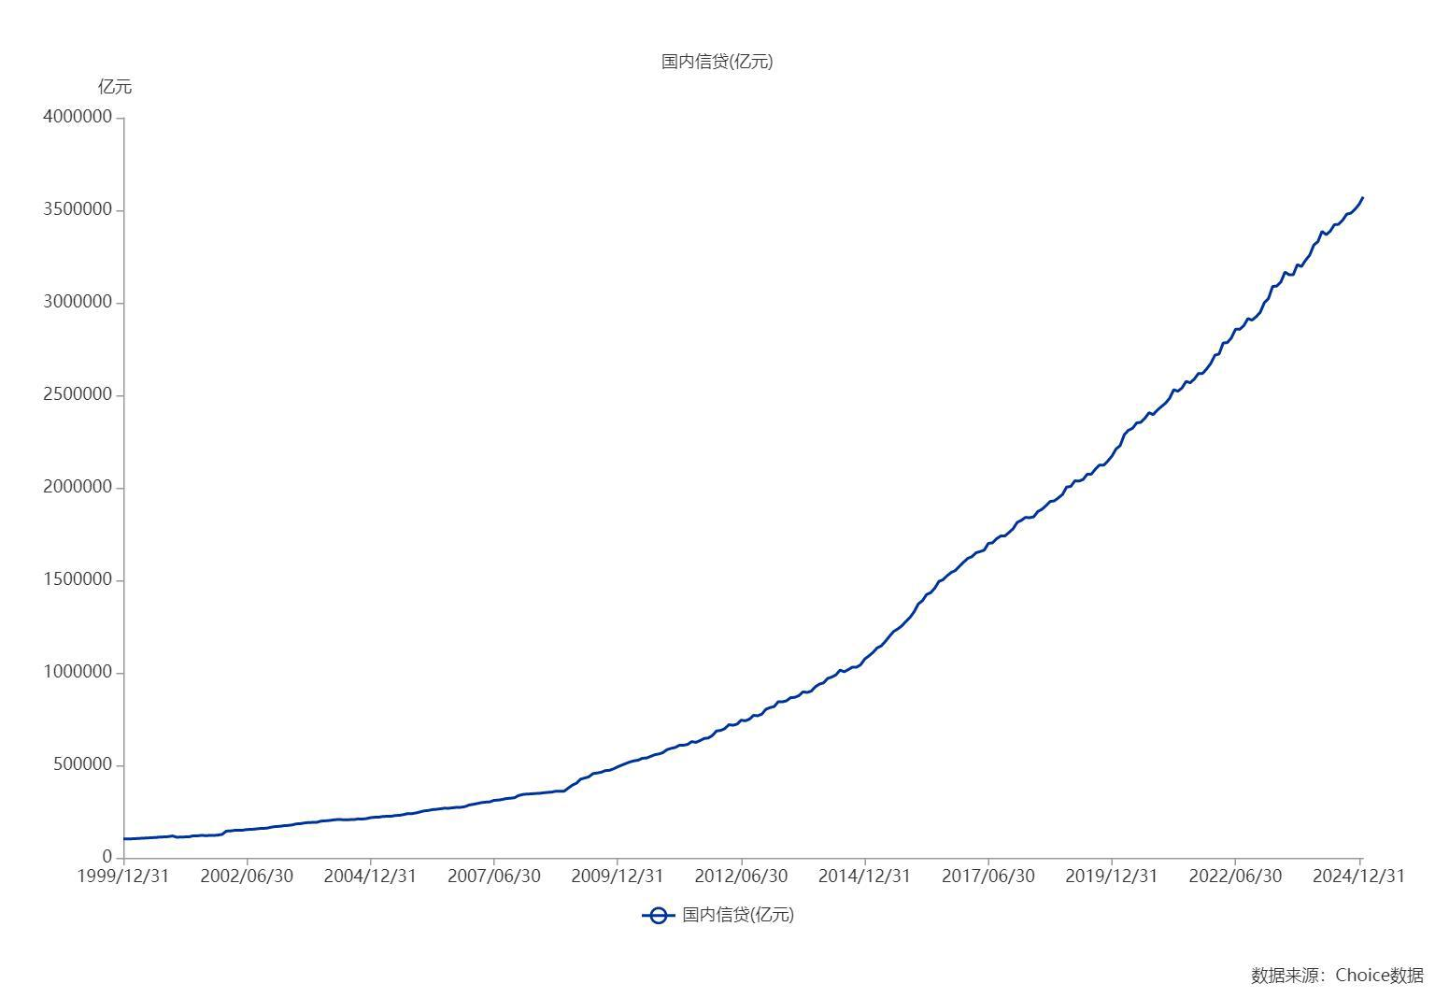

数据来源：东方财富Choice数据

